2024_04_data
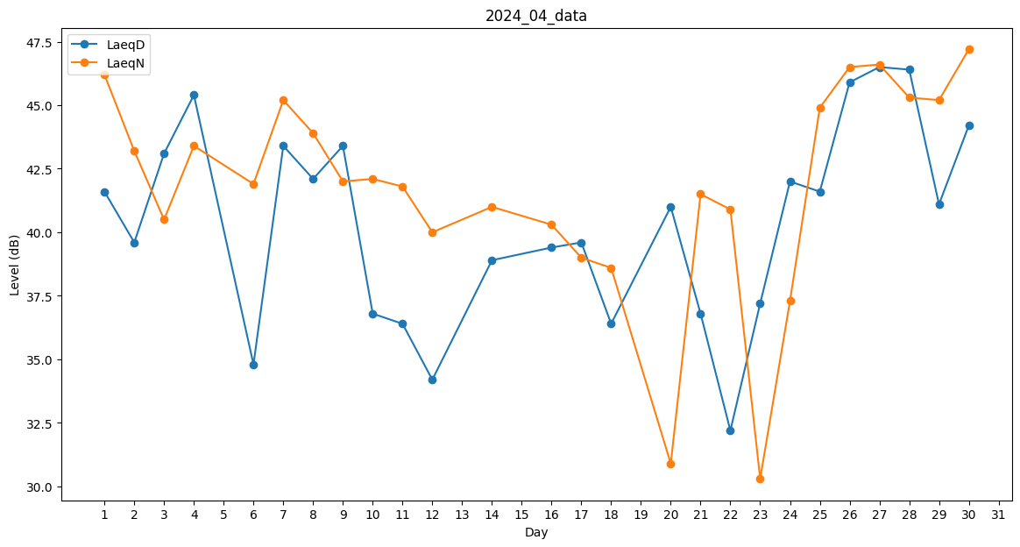
Day | LaeqD | LaeqN
1 | 41.6 | 46.2
2 | 39.6 | 43.2
3 | 43.1 | 40.5
4 | 45.4 | 43.4
5 | 0 | 39.8
6 | 34.8 | 41.9
7 | 43.4 | 45.2
8 | 42.1 | 43.9
9 | 43.4 | 42
10 | 36.8 | 42.1
11 | 36.4 | 41.8
12 | 34.2 | 40
13 | 37.9 | 0
14 | 38.9 | 41
15 | 0 | 46.4
16 | 39.4 | 40.3
17 | 39.6 | 39
18 | 36.4 | 38.6
19 | 0 | 45.9
20 | 41 | 30.9
21 | 36.8 | 41.5
22 | 32.2 | 40.9
23 | 37.2 | 30.3
24 | 42 | 37.3
25 | 41.6 | 44.9
26 | 45.9 | 46.5
27 | 46.5 | 46.6
28 | 46.4 | 45.3
29 | 41.1 | 45.2
30 | 44.2 | 47.2

